상품제안서
애니존 C타입 미니 일체형 보조배터리 5000mAh | 상품코드: F24007

 |  |  |  |  |  |  | 02-412-0044 | www.easy1.co.kr
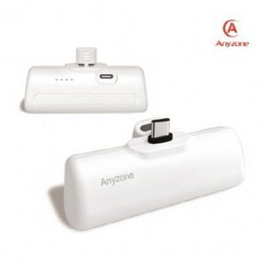

【상세/제작정보】

【인쇄/포장옵션】 | 실크, 레이저, 풀칼라 / 포장지포장

【공급단가】 | 수량 | 50~ | 100~ | 300~ | 500~ | 1,000~
*VAT별도 | 단가 | 9,310원 | 9,100원 | 8,750원 | 8,400원 | 8,190원

【상품 URL】 | http://www.easy1.co.kr/src/goods_detail.php?gdno=24007

